标签
 |  |  |  | 硫酸盐 |  |  | 碱液 |  |  | 氨水 |  |  | 掺杂 |  |  | 反应釜 |  |  |  |  |  |  |  | 调节阀开度（需修改代号及名称） |  |  |  | 液位（需修改代号及名称） |  | 搅拌频率（需修改代号及名称）
日期 | 时间/min | 时长/h | 工作电压/V | 浓度g/L | 流量/L/h | 频率/频率曲线 | 浓度% | 流量 | 频率/频率曲线 | 浓度% | 流量 | 频率/频率曲线 | 浓度% | 流量 | 频率/频率曲线 | pH | 温度 | 搅拌速度（电流） | 粒度 D10,D50,D90 |  |  | 颗粒显微镜历史图像或者SEM图片 | 反应釜固含量 | 阀门1（三元） | 阀门2（液碱） | 阀门3（氨水） | 阀门4（掺杂） | 液位1（反应釜） | 液位2（浓缩机） | 电机1 | 电机2
10/20/ 6:00:00 PM | 0 | 0 |  | 116 | 0 |  | 32 | 0 |  | 20.5 | 0.00 |  | 2.2 | 0.00 |  | 9.66 | 72.15 | 51.32 |  |  |  |  |  | 0.00 | 0.18 | 0.00 |  | 0.000 | 0.000
10/20/ 6:10:00 PM | 10 | 0.17 |  | 116 | 49.56 |  | 32 | 2.50 |  | 20.5 | 0.00 |  | 2.2 | 18.22 |  | 9.66 | 72.00 | 51.68 |  |  |  |  |  | 2.79 | 0.27 | 11.90 |  | 0.000 | 0.000
10/20/ 6:20:00 PM | 20 | 0.33 |  | 116 | 79.23 |  | 32 | 18.07 |  | 20.5 | 3.45 |  | 2.2 | 41.38 |  | 9.66 | 71.92 | 51.25 |  |  |  |  |  | 2.82 | 14.11 | 17.93 |  | 0.000 | 0.000
10/20/ 6:30:00 PM | 30 | 0.5 |  | 116 | 100.04 |  | 32 | 27.90 |  | 20.5 | 5.02 |  | 2.2 | 54.78 |  | 9.75 | 71.99 | 51.21 |  |  |  |  |  | 2.71 | 25.49 | 26.23 |  | 0.000 | 0.000
10/20/ 6:40:00 PM | 40 | 0.67 |  | 116 | 99.97 |  | 32 | 27.78 |  | 20.5 | 5.02 |  | 2.2 | 51.04 |  | 9.79 | 72.04 | 51.60 |  |  |  |  |  | 2.63 | 25.50 | 26.16 |  | 0.000 | 0.000
10/20/ 6:50:00 PM | 50 | 0.83 |  | 116 | 100.09 |  | 32 | 29.97 |  | 20.5 | 4.98 |  | 2.2 | 50.96 |  | 9.81 | 72.17 | 51.66 |  |  |  |  |  | 2.68 | 27.00 | 26.18 |  | 0.000 | 0.000
10/20/ 7:00:00 PM | 60 | 1 |  | 116 | 100.04 |  | 32 | 31.48 |  | 20.5 | 5.03 |  | 2.2 | 50.64 |  | 9.88 | 71.96 | 51.48 |  |  |  |  |  | 2.68 | 27.64 | 26.78 |  | 0.000 | 0.000
10/20/ 7:10:00 PM | 70 | 1.17 |  | 116 | 100.05 |  | 32 | 30.36 |  | 20.5 | 7.97 |  | 2.2 | 50.38 |  | 9.94 | 71.95 | 50.99 |  |  |  |  |  | 2.74 | 27.09 | 31.33 |  | 0.000 | 0.000
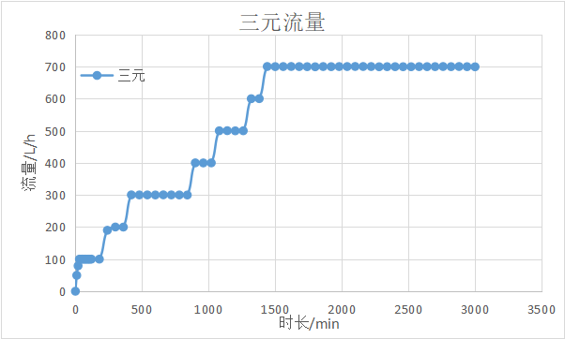
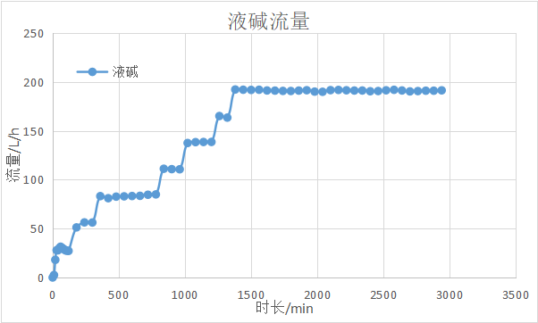
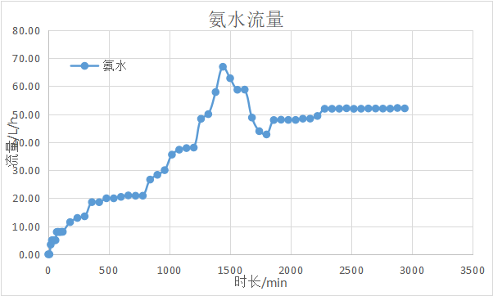
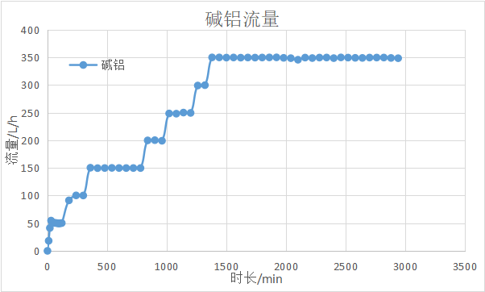
10/20/ 7:20:00 PM | 80 | 1.33 |  | 116 | 99.99 |  | 32 | 29.41 |  | 20.5 | 8.03 |  | 2.2 | 50.24 |  | 9.97 | 72.02 | 51.36 |  |  |  |  |  | 2.70 | 26.50 | 31.86 |  | 0.000 | 0.000
10/20/ 7:30:00 PM | 90 | 1.5 |  | 116 | 100.01 |  | 32 | 28.41 |  | 20.5 | 7.97 |  | 2.2 | 49.66 |  | 9.97 | 72.06 | 46.96 | 3.636 | 5.144 | 7.24 |  |  | 2.79 | 25.83 | 31.87 |  | 0.000 | 0.000
10/20/ 7:40:00 PM | 100 | 1.67 |  | 116 | 99.99 |  | 32 | 27.53 |  | 20.5 | 7.97 |  | 2.2 | 49.56 |  | 9.96 | 72.01 | 46.70 |  |  |  |  |  | 2.87 | 25.18 | 31.90 |  | 0.000 | 0.000
10/20/ 7:50:00 PM | 110 | 1.83 |  | 116 | 99.95 |  | 32 | 27.41 |  | 20.5 | 8.03 |  | 2.2 | 50.13 |  | 9.94 | 72.02 | 46.68 |  |  |  |  |  | 2.90 | 25.17 | 31.88 |  | 0.000 | 0.000
10/20/ 8:00:00 PM | 120 | 2 |  | 116 | 100.10 |  | 32 | 27.19 |  | 20.5 | 8.03 |  | 2.2 | 50.30 |  | 9.92 | 72.11 | 46.78 |  |  |  |  | 17.70 | 2.90 | 25.24 | 31.95 |  | 0.000 | 0.000
10/20/ 9:00:00 PM | 180 | 3 |  | 116 | 100.10 |  | 32 | 51.20 |  | 20.5 | 11.49 |  | 2.2 | 91.35 |  | 9.72 | 71.86 | 47.41 |  |  |  |  | 19.56 | 14.57 | 35.57 | 36.53 |  | 0.000 | 0.000
10/20/ 10:00:00 PM | 240 | 4 |  | 116 | 190.04 |  | 32 | 56.34 |  | 20.5 | 12.98 |  | 2.2 | 100.38 |  | 9.79 | 71.98 | 47.61 | 3.681 | 5.228 | 7.386 |  | 23.09 | 16.38 | 37.52 | 38.20 |  | 0.000 | 0.000
10/20/ 11:00:00 PM | 300 | 5 |  | 116 | 200.21 |  | 32 | 56.22 |  | 20.5 | 13.56 |  | 2.2 | 100.22 |  | 9.76 | 71.94 | 43.95 |  |  |  |  | 26.80 | 16.45 | 37.42 | 38.74 |  | 0.000 | 0.000
10/21/ 12:00:00 AM | 360 | 6 |  | 116 | 199.99 |  | 32 | 83.18 |  | 20.5 | 18.63 |  | 2.2 | 150.43 |  | 9.67 | 71.95 | 42.39 | 4.829 | 6.76 | 9.429 |  | 30.51 | 25.49 | 43.74 | 43.04 |  | 0.000 | 0.000
10/21/ 1:00:00 AM | 420 | 7 |  | 116 | 300.37 |  | 32 | 81.07 |  | 20.5 | 18.61 |  | 2.2 | 149.72 |  | 9.77 | 71.92 | 42.65 |  |  |  |  | 36.09 | 25.59 | 43.19 | 43.02 |  | 0.000 | 0.000
10/21/ 2:00:00 AM | 480 | 8 |  | 116 | 300.24 |  | 32 | 82.68 |  | 20.5 | 20.00 |  | 2.2 | 149.90 |  | 9.80 | 71.86 | 40.06 | 4.965 | 6.964 | 9.727 |  | 41.66 | 25.63 | 43.75 | 44.02 |  | 0.043 | 0.000
10/21/ 3:00:00 AM | 540 | 9 |  | 116 | 300.30 |  | 32 | 82.97 |  | 20.5 | 19.98 |  | 2.2 | 150.16 |  | 9.81 | 71.86 | 40.66 |  |  |  |  | 47.23 | 26.11 | 44.06 | 44.07 |  | 0.234 | 0.000
10/21/ 4:00:00 AM | 600 | 10 |  | 116 | 300.18 |  | 32 | 83.28 |  | 20.5 | 20.50 |  | 2.2 | 149.96 |  | 9.83 | 71.79 | 38.67 | 5.549 | 7.755 | 10.796 |  | 52.81 | 26.19 | 43.99 | 44.27 |  | 0.324 | 0.000
10/21/ 5:00:00 AM | 660 | 11 |  | 116 | 300.50 |  | 32 | 83.49 |  | 20.5 | 21.02 |  | 2.2 | 149.86 |  | 9.84 | 71.94 | 38.77 |  |  |  |  | 58.38 | 26.08 | 43.18 | 44.46 |  | 0.232 | 398.38
10/21/ 6:00:00 AM | 720 | 12 |  | 116 | 300.32 |  | 32 | 84.61 |  | 20.5 | 20.91 |  | 2.2 | 149.91 |  | 9.86 | 71.84 | 37.75 | 5.939 | 8.29 | 11.524 |  | 63.96 | 26.26 | 43.25 | 44.45 |  | 0.364 | 395.81
10/21/ 7:00:00 AM | 780 | 13 |  | 116 | 300.19 |  | 32 | 84.96 |  | 20.5 | 20.91 |  | 2.2 | 149.85 |  | 9.84 | 71.86 | 37.90 |  |  |  |  | 69.53 | 26.10 | 42.84 | 44.24 |  | 0.375 | 390.49
10/21/ 8:00:00 AM | 840 | 14 |  | 116 | 300.05 |  | 32 | 111.20 |  | 20.5 | 26.68 |  | 2.2 | 199.92 |  | 9.87 | 71.79 | 38.03 | 6.131 | 8.509 | 11.942 |  | 75.10 | 35.83 | 47.97 | 46.75 |  | 0.394 | 401.17
10/21/ 9:00:00 AM | 900 | 15 |  | 116 | 400.19 |  | 32 | 110.77 |  | 20.5 | 28.38 |  | 2.2 | 200.32 |  | 9.88 | 71.85 | 38.26 |  |  |  |  | 82.52 | 34.51 | 47.83 | 47.54 |  | 0.401 | 400.31
10/21/ 10:00:00 AM | 960 | 16 |  | 116 | 400.04 |  | 32 | 110.64 |  | 20.5 | 30.04 |  | 2.2 | 199.23 |  | 9.87 | 71.92 | 38.22 | 6.419 | 8.952 | 12.462 |  | 89.95 | 34.58 | 47.89 | 47.85 |  | 0.401 | 391.46
10/21/ 11:00:00 AM | 1020 | 17 |  | 116 | 400.17 |  | 32 | 137.51 |  | 20.5 | 35.59 |  | 2.2 | 248.65 |  | 9.82 | 71.77 | 37.32 |  |  |  |  | 97.38 | 42.65 | 51.86 | 48.77 |  | 0.393 | 392.36
10/21/ 12:00:00 PM | 1080 | 18 |  | 116 | 500.26 |  | 32 | 138.40 |  | 20.5 | 37.35 |  | 2.2 | 248.25 |  | 9.82 | 71.79 | 37.56 | 6.921 | 9.692 | 13.459 |  | 106.66 | 42.46 | 51.90 | 49.02 |  | 0.399 | 393.53
10/21/ 1:00:00 PM | 1140 | 19 |  | 116 | 500.54 |  | 32 | 138.55 |  | 20.5 | 37.92 |  | 2.2 | 250.24 |  | 9.83 | 71.71 | 37.59 |  |  |  |  | 115.95 | 42.47 | 51.97 | 49.05 |  | 0.402 | 394.97
10/21/ 2:00:00 PM | 1200 | 20 |  | 116 | 500.04 |  | 32 | 138.60 |  | 20.5 | 38.10 |  | 2.2 | 249.64 |  | 9.87 | 71.84 | 37.85 | 7.348 | 9.211 | 14.222 |  | 125.23 | 42.54 | 51.94 | 49.03 |  | 0.398 | 395.33
10/21/ 3:00:00 PM | 1260 | 21 |  | 116 | 500.24 |  | 32 | 165.09 |  | 20.5 | 48.38 |  | 2.2 | 299.19 |  | 9.88 | 71.77 | 37.77 |  |  |  |  | 134.52 | 49.23 | 55.17 | 50.57 |  | 0.400 | 396.04
10/21/ 4:00:00 PM | 1320 | 22 |  | 116 | 600.23 |  | 32 | 163.47 |  | 20.5 | 50.04 |  | 2.2 | 299.84 |  | 9.84 | 71.92 | 37.85 | 7.621 | 10.59 | 14.702 |  | 145.66 | 49.30 | 54.68 | 50.78 |  | 0.401 | 392.46
10/21/ 5:00:00 PM | 1380 | 23 |  | 116 | 600.40 |  | 32 | 192.22 |  | 20.5 | 57.91 |  | 2.2 | 350.10 |  | 9.84 | 71.57 | 37.94 | 7.941 | 11.046 | 15.353 |  | 156.80 | 55.43 | 58.34 | 51.86 |  | 0.401 | 381.54
10/21/ 6:00:00 PM | 1440 | 24 |  | 116 | 700.58 |  | 32 | 191.98 |  | 20.5 | 66.96 |  | 2.2 | 350.06 |  | 9.85 | 71.41 | 38.01 | 8.171 | 11.393 | 15.789 |  | 169.80 | 55.46 | 58.32 | 53.20 |  | 0.439 | 3.17
10/21/ 7:00:00 PM | 1500 | 25 |  | 116 | 700.25 |  | 32 | 191.77 |  | 20.5 | 62.86 |  | 2.2 | 349.72 |  | 9.86 | 71.27 | 37.85 | 8.355 | 11.628 | 16.155 |  | 182.80 | 55.35 | 58.26 | 52.61 |  | 0.389 | 394.45
10/21/ 8:00:00 PM | 1560 | 26 |  | 116 | 700.45 |  | 32 | 191.96 |  | 20.5 | 58.75 |  | 2.2 | 349.94 |  | 9.86 | 71.18 | 39.35 | 8.716 | 11.931 | 16.39 |  | 195.80 | 55.42 | 58.28 | 52.05 |  | 0.401 | 393.74
10/21/ 9:00:00 PM | 1620 | 27 |  | 116 | 700.60 |  | 32 | 191.23 |  | 20.5 | 58.81 |  | 2.2 | 349.61 |  | 9.86 | 70.89 | 39.48 |  |  |  |  | 208.80 | 55.47 | 58.22 | 51.94 |  | 0.398 | 392.69
10/21/ 10:00:00 PM | 1680 | 28 |  | 116 | 700.36 |  | 32 | 191.08 |  | 20.5 | 48.81 |  | 2.2 | 349.90 |  | 9.84 | 71.15 | 39.38 |  |  |  |  | 221.80 | 55.45 | 58.12 | 50.85 |  | 0.400 | 395.51
10/21/ 11:00:00 PM | 1740 | 29 |  | 116 | 700.09 |  | 32 | 190.76 |  | 20.5 | 43.96 |  | 2.2 | 349.73 |  | 9.83 | 71.18 | 39.45 |  |  |  |  | 234.79 | 55.50 | 58.30 | 50.08 |  | 0.399 | 389.96
10/22/ 12:00:00 AM | 1800 | 30 |  | 116 | 699.74 |  | 32 | 190.68 |  | 20.5 | 42.79 |  | 2.2 | 349.88 |  | 9.82 | 71.27 | 39.35 | 9.23 | 12.766 | 17.634 |  | 247.78 | 55.49 | 58.15 | 49.80 |  | 0.399 | 392.34
10/22/ 1:00:00 AM | 1860 | 31 |  | 116 | 700.42 |  | 32 | 191.10 |  | 20.5 | 47.93 |  | 2.2 | 350.06 |  | 9.81 | 71.45 | 39.50 |  |  |  |  | 260.78 | 55.44 | 58.17 | 50.64 |  | 0.399 | 394.65
10/22/ 2:00:00 AM | 1920 | 32 |  | 116 | 700.12 |  | 32 | 191.48 |  | 20.5 | 48.06 |  | 2.2 | 350.14 |  | 9.81 | 71.34 | 39.39 |  |  |  |  | 273.78 | 55.49 | 58.16 | 50.58 |  | 0.399 | 394.53
10/22/ 3:00:00 AM | 1980 | 33 |  | 116 | 700.39 |  | 32 | 190.04 |  | 20.5 | 47.98 |  | 2.2 | 349.29 |  | 9.78 | 71.32 | 39.39 |  |  |  |  | 286.78 | 55.52 | 58.18 | 50.59 |  | 0.399 | 393.52
10/22/ 4:00:00 AM | 2040 | 34 |  | 116 | 700.42 |  | 32 | 189.87 |  | 20.5 | 47.97 |  | 2.2 | 348.71 |  | 9.76 | 71.35 | 39.52 | 10.091 | 13.718 | 18.691 |  | 299.78 | 55.44 | 58.51 | 50.60 |  | 0.401 | 392.48
10/22/ 5:00:00 AM | 2100 | 35 |  | 116 | 700.65 |  | 32 | 191.56 |  | 20.5 | 48.42 |  | 2.2 | 345.87 |  | 9.74 | 71.44 | 39.41 |  |  |  |  | 312.78 | 55.53 | 58.71 | 50.66 |  | 0.400 | 395.47
10/22/ 6:00:00 AM | 2160 | 36 |  | 116 | 700.56 |  | 32 | 191.76 |  | 20.5 | 48.45 |  | 2.2 | 349.73 |  | 9.75 | 71.40 | 38.49 |  |  |  |  | 325.78 | 55.56 | 59.03 | 50.66 |  | 0.401 | 394.53
10/22/ 7:00:00 AM | 2220 | 37 |  | 116 | 700.42 |  | 32 | 191.43 |  | 20.5 | 49.38 |  | 2.2 | 348.90 |  | 9.76 | 71.28 | 38.59 |  |  |  |  | 338.78 | 55.56 | 58.91 | 50.79 |  | 0.398 | 389.20
10/22/ 8:00:00 AM | 2280 | 38 |  | 116 | 699.79 |  | 32 | 191.15 |  | 20.5 | 51.96 |  | 2.2 | 349.75 |  | 9.77 | 71.38 | 38.48 | 10.525 | 14.325 | 19.578 |  | 351.77 | 55.47 | 58.92 | 51.19 |  | 0.398 | 391.39
10/22/ 9:00:00 AM | 2340 | 39 |  | 116 | 700.08 |  | 32 | 191.17 |  | 20.5 | 51.96 |  | 2.2 | 349.88 |  | 9.76 | 71.23 | 38.62 | 10.62 | 14.496 | 19.784 |  | 364.76 | 55.53 | 59.05 | 51.14 |  | 0.399 | 394.79
10/22/ 10:00:00 AM | 2400 | 40 |  | 116 | 700.07 |  | 32 | 190.44 |  | 20.5 | 51.98 |  | 2.2 | 348.78 |  | 9.76 | 71.25 | 38.58 | 10.612 | 14.681 | 20.276 |  | 377.76 | 55.49 | 59.05 | 51.15 |  | 0.398 | 396.51
10/22/ 11:00:00 AM | 2460 | 41 |  | 116 | 699.96 |  | 32 | 190.65 |  | 20.5 | 52.13 |  | 2.2 | 350.05 |  | 9.75 | 71.39 | 38.56 |  |  |  |  | 390.75 | 55.66 | 58.94 | 51.19 |  | 0.398 | 400.20
10/22/ 12:00:00 PM | 2520 | 42 |  | 116 | 699.91 |  | 32 | 191.40 |  | 20.5 | 51.94 |  | 2.2 | 349.73 |  | 9.75 | 71.27 | 38.50 | 10.991 | 15.019 | 20.395 |  | 403.74 | 55.59 | 59.01 | 51.16 |  | 0.307 | 390.99
10/22/ 1:00:00 PM | 2580 | 43 |  | 116 | 700.24 |  | 32 | 191.89 |  | 20.5 | 51.97 |  | 2.2 | 349.31 |  | 9.76 | 71.39 | 38.63 |  |  |  |  | 416.73 | 55.63 | 59.25 | 51.19 |  | 0.477 | 388.78
10/22/ 2:00:00 PM | 2640 | 44 |  | 116 | 700.14 |  | 32 | 191.22 |  | 20.5 | 52.06 |  | 2.2 | 349.14 |  | 9.76 | 71.47 | 38.66 | 11.231 | 15.333 | 20.753 |  | 429.73 | 55.59 | 59.12 | 51.17 |  | 0.428 | 392.38
10/22/ 3:00:00 PM | 2700 | 45 |  | 116 | 700.22 |  | 32 | 190.28 |  | 20.5 | 52.05 |  | 2.2 | 349.78 |  | 9.76 | 71.44 | 38.66 | 16.147 | 15.367 | 21.155 |  | 442.72 | 55.54 | 58.93 | 51.19 |  | 0.399 | 399.93
10/22/ 4:00:00 PM | 2760 | 46 |  | 116 | 700.51 |  | 32 | 190.61 |  | 20.5 | 52.01 |  | 2.2 | 349.81 |  | 9.75 | 71.36 | 38.68 | 11.436 | 15.586 | 21.136 |  | 455.73 | 55.54 | 58.99 | 51.09 |  | 0.398 | 394.30
10/22/ 5:00:00 PM | 2820 | 47 |  | 116 | 700.13 |  | 32 | 190.98 |  | 20.5 | 52.01 |  | 2.2 | 349.84 |  | 9.74 | 71.39 | 38.61 | 11.565 | 15.748 | 21.364 |  | 468.72 | 55.72 | 59.00 | 51.18 |  | 0.400 | 391.95
10/22/ 6:00:00 PM | 2880 | 48 |  | 116 | 700.54 |  | 32 | 190.97 |  | 20.5 | 52.25 |  | 2.2 | 349.08 |  | 9.74 | 71.44 | 38.54 | 11.658 | 15.832 | 21.071 |  | 481.72 | 55.70 | 59.06 | 51.28 |  | 0.400 | 393.11
10/22/ 7:00:00 PM | 2940 | 49 |  | 116 | 700.07 |  | 32 | 191.35 |  | 20.5 | 52.09 |  | 2.2 | 348.65 |  | 9.74 | 71.48 | 38.56 | 11.821 | 16.026 | 21.797 |  | 494.72 | 55.72 | 58.93 | 51.28 |  | 0.399 | 390.44

 |  |  |  |  | 特征1 |  |  | 特征2 |  |  | 特征3 |  |  | 特征4 |  | 特征5 | 特征6 | 特征7 | 预测1 | 预测2 | 预测3 |  | 特征8

